Diagrama
Tablas originales
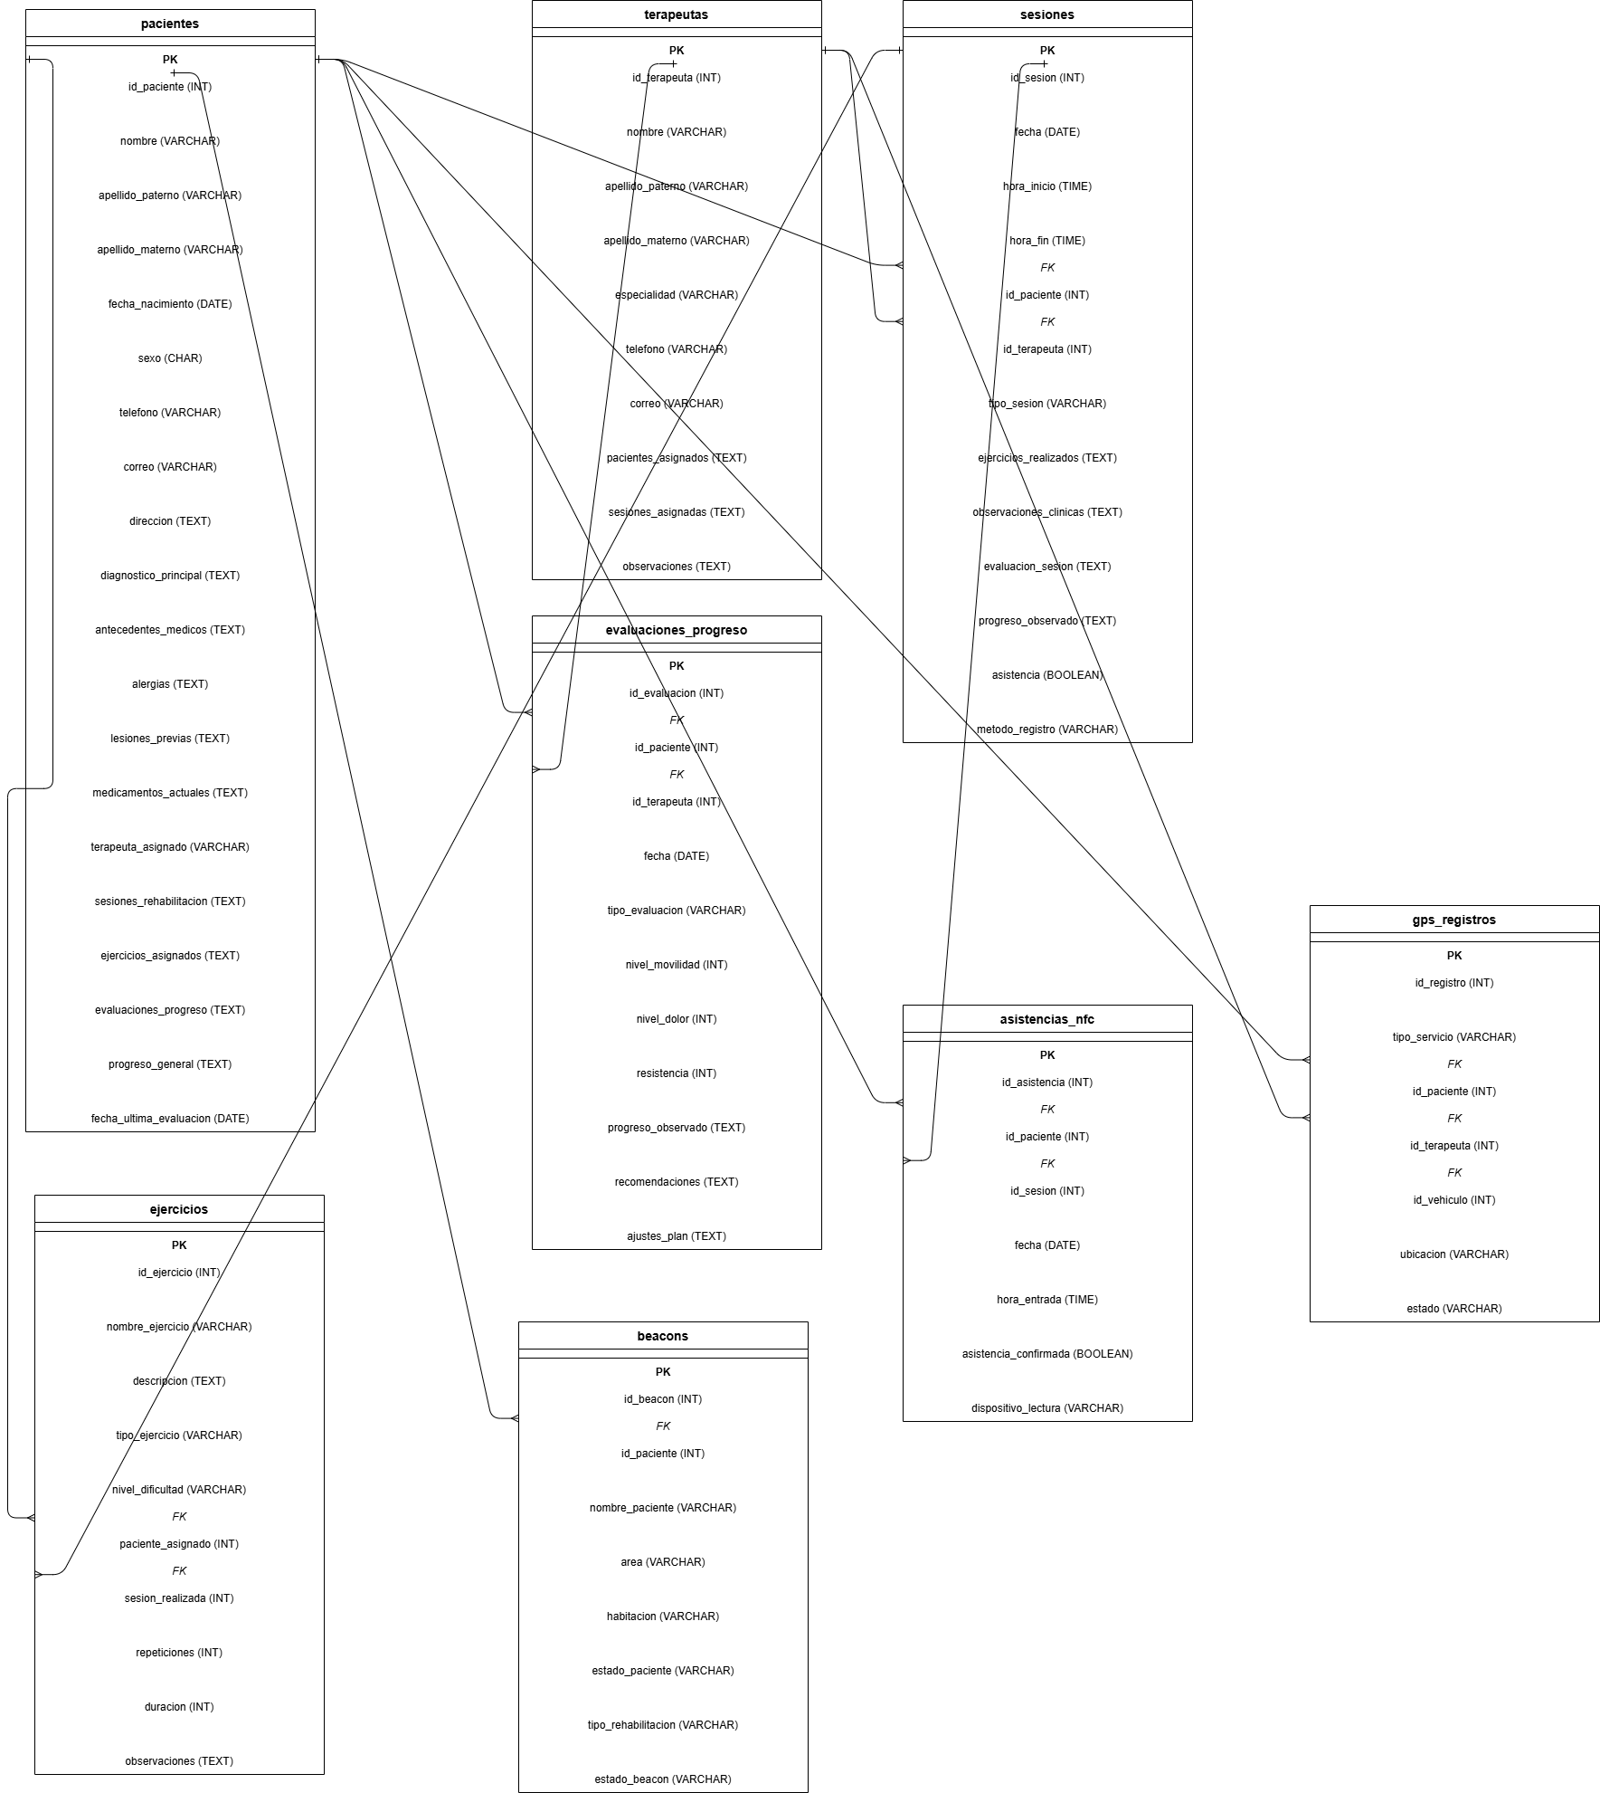

https://drive.google.com/file/d/1p6v8CSbzVy71Pn-fT0f32yqlmblhDH4Q/view?usp=sharing

Tablas normalizadas
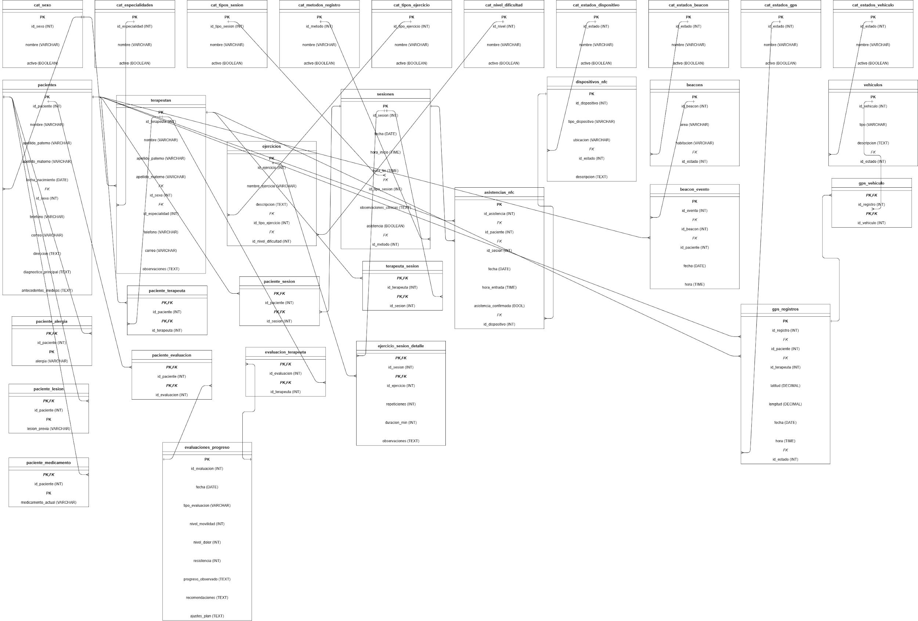

https://drive.google.com/file/d/1OSnjMYjMp5O3xmSf3PK2jSekPjB2mhp-/view?usp=sharing

